亮化灯箱表头报价
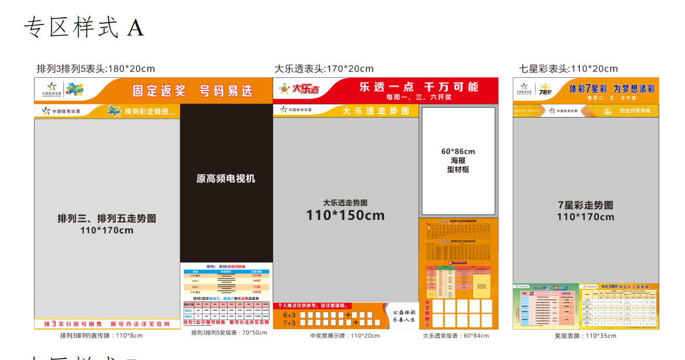
专区样式A
项目 | 材质工艺 | 规格（cm） | 数量 | 单价（报价）
大乐透专区
表头 | 4公分厚型材，6mm PVC底板，LED灯条，色温≥6500，内置电源适配器，软膜内光布UV打印，单独包装 | 170*20 | 1
排列三专区
表头 | 4公分厚型材，6mm PVC底板，LED灯条，色温≥6500，内置电源适配器，软膜内光布UV打印，单独包装 | 180*20 | 1
七星彩专区
表头 | 4公分厚型材，6mm PVC底板，LED灯条，色温≥6500，内置电源适配器，软膜内光布UV打印，单独包装 | 110*20 | 1
 |  |  |  | 0
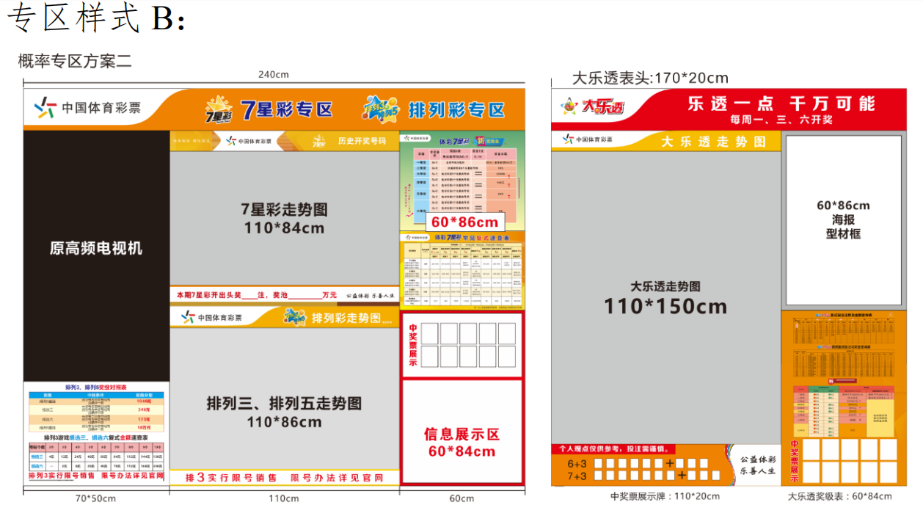
专区样式B

项目 | 材质工艺 | 规格（cm） | 数量 | 单价（报价）
七星彩排列彩专区
表头 | 4公分厚型材，6mm PVC底板，LED灯条，色温≥6500，内置电源适配器，软膜内光布UV打印，单独包装 | 240*20 | 1
大乐透专区
表头 | 4公分厚型材，6mm PVC底板，LED灯条，色温≥6500，内置电源适配器，软膜内光布UV打印，单独包装 | 170*20 | 1
 |  |  |  | 0

